Conexiones a un mismo Host
Muestra de 200 conexiones a un mismo host en los ultimos 2 seg

H0: La serie corresponde a una distribución exponencial negativa |  |  |  |  |  |  | Ejemplos de distribuciones exponenciales negativas
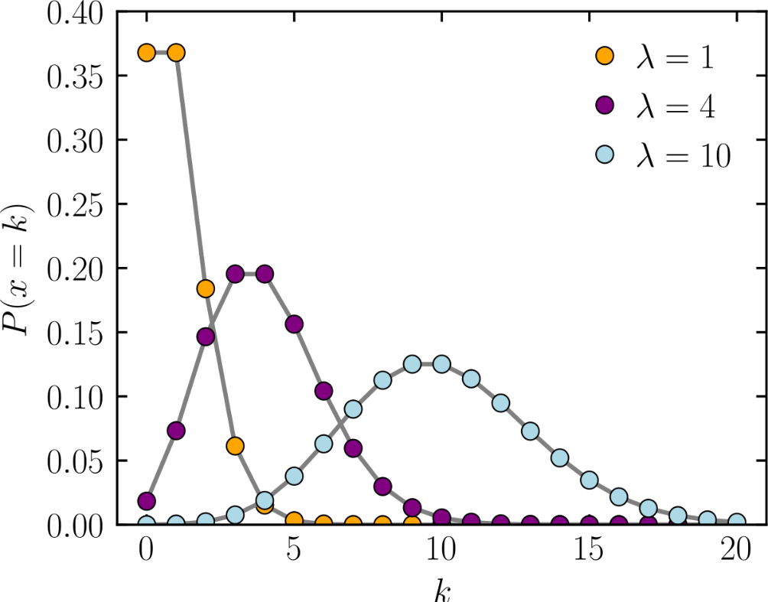
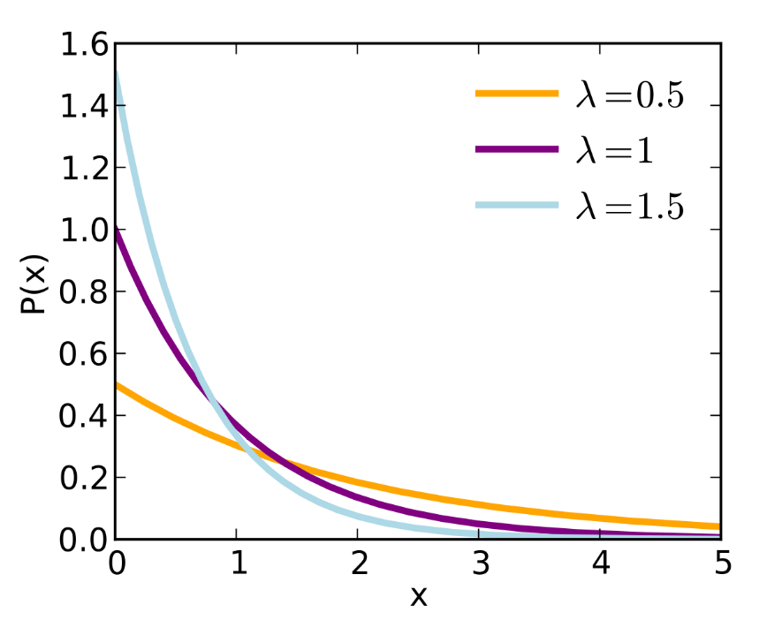

Numero intervalos | cant datos |  | min | max |  | Amplitud del intervalo
14 | 200 |  | 1.00 | 511.00 |  | 36.429
 |  |  |  |  |  | 37
Media | 98.70
Lambda | 0.01
v (grados de libertad) | 12

Prueba de bondad Chi cuadrado sobre la serie de datos: Conexiones a un mismo host

 | Conexiones en cantidad | Frecuencia absoluta |  |  |  | Frecuencia esperada
Desde | Hasta | fo | Marca de clase | P() c/mc | P() c/Pac | fe |  | Intervalos | Desde | Hasta | fo | fe | C | C(AC)
0.00 | 37.00 | 125 | 18.5 | 0.311 | 0.313 | 62.527 |  | 1 | 0.00 | 37.00 | 125 | 62.527 | 62.418 | 62.418
37.00 | 74.00 | 7 | 55.5 | 0.214 | 0.215 | 42.979 |  | 2 | 37.00 | 74.00 | 7 | 42.979 | 30.119 | 92.537
74.00 | 111.00 | 7 | 92.5 | 0.147 | 0.148 | 29.542 |  | 3 | 74.00 | 111.00 | 7 | 29.542 | 17.201 | 109.738
111.00 | 148.00 | 10 | 129.5 | 0.101 | 0.102 | 20.306 |  | 4 | 111.00 | 148.00 | 10 | 20.306 | 5.231 | 114.969
148.00 | 185.00 | 7 | 166.5 | 0.069 | 0.070 | 13.958 |  | 5 | 148.00 | 185.00 | 7 | 13.958 | 3.468 | 118.437
185.00 | 222.00 | 4 | 203.5 | 0.048 | 0.048 | 9.594 |  | 6 | 185.00 | 222.00 | 4 | 9.594 | 3.262 | 121.699
222.00 | 259.00 | 9 | 240.5 | 0.033 | 0.033 | 6.595 |  | 7 | 222.00 | 259.00 | 9 | 6.595 | 0.877 | 122.576
259.00 | 296.00 | 7 | 277.5 | 0.023 | 0.023 | 4.533 |  | 8 | 259.00 | 333.00 | 8 | 7.649 | 0.016 | 122.592
296.00 | 333.00 | 1 | 314.5 | 0.015 | 0.016 | 3.116 |  | 9 | 333.00 | 518.00 | 23 | 5.799 | 51.019 | 173.611 | CALC
333.00 | 370.00 | 3 | 351.5 | 0.011 | 0.011 | 2.142 |  |  |  |  |  |  |  | 2.165 | TAB
370.00 | 407.00 | 4 | 388.5 | 0.007 | 0.007 | 1.472 |  | Intervalos Optimazados fe >= 5
407.00 | 444.00 | 0 | 425.5 | 0.005 | 0.005 | 1.012 |  | v (grados de libertad) | 7.00
444.00 | 481.00 | 2 | 462.5 | 0.003 | 0.003 | 0.696
481.00 | 518.00 | 14 | 499.5 | 0.002 | 0.002 | 0.478
 |  |  |  | 0.989 | 0.995

Conclusión: El valor calculado (173,611 CALC) es mayor al valor tabulado (2,165 TAB), por lo tanto, se RECHAZA la hipotesis nula (H0)

Conexiones al mismo Servicio
Variable: número de conexiones a un mismo servicio
Tamaño de la muestra: 200

H0: La serie corresponde a una distribución exponencial negativa

 |  |  |  |  |  | Numero intervalos | cant datos | min | max |  | Amplitud del intervalo
 |  |  |  |  |  | 14 | 200 | 1.00 | 255.00 |  | 18.14
 |  |  |  |  |  |  |  |  |  |  | 19
 |  |  |  |  |  | Media | 124.12
 |  |  |  |  |  | Lambda | 0.01
 |  |  |  |  |  | v (grados de libertad) | 12

Prueba de bondad Chi cuadrado sobre la serie de datos: Conexiones a un mismo servicio

 | Conexiones en cantidad | Frecuencia absoluta |  |  |  | Frecuencia esperada
Desde | Hasta | fo | Marca de clase | P() c/mc | P() c/Pac | fe |  | Intervalos | Desde | Hasta | fo | fe | C | C(AC)
0.00 | 19.00 | 64.00 | 9.50 | 0.1418 | 0.1419 | 28.387 |  | 1 | 0.00 | 19.00 | 64.00 | 28.39 | 44.68 | 44.68
19.00 | 38.00 | 12.00 | 28.50 | 0.1217 | 0.1218 | 24.358 |  | 2 | 19.00 | 38.00 | 12.00 | 24.36 | 6.27 | 50.95
38.00 | 57.00 | 10.00 | 47.50 | 0.1044 | 0.1045 | 20.901 |  | 3 | 38.00 | 57.00 | 10.00 | 20.90 | 5.69 | 56.63
57.00 | 76.00 | 7.00 | 66.50 | 0.0896 | 0.0897 | 17.934 |  | 4 | 57.00 | 76.00 | 7.00 | 17.93 | 6.67 | 63.30
76.00 | 95.00 | 5.00 | 85.50 | 0.0769 | 0.0769 | 15.389 |  | 5 | 76.00 | 95.00 | 5.00 | 15.39 | 7.01 | 70.31
95.00 | 114.00 | 4.00 | 104.50 | 0.0660 | 0.0660 | 13.204 |  | 6 | 95.00 | 114.00 | 4.00 | 13.20 | 6.42 | 76.73
114.00 | 133.00 | 5.00 | 123.50 | 0.0566 | 0.0567 | 11.330 |  | 7 | 114.00 | 133.00 | 5.00 | 11.33 | 3.54 | 80.26
133.00 | 152.00 | 7.00 | 142.50 | 0.0486 | 0.0486 | 9.722 |  | 8 | 133.00 | 152.00 | 7.00 | 9.72 | 0.76 | 81.03
152.00 | 171.00 | 4.00 | 161.50 | 0.0417 | 0.0417 | 8.342 |  | 9 | 152.00 | 171.00 | 4.00 | 8.34 | 2.26 | 83.29
171.00 | 190.00 | 2.00 | 180.50 | 0.0358 | 0.0358 | 7.158 |  | 10 | 171.00 | 190.00 | 2.00 | 7.16 | 3.72 | 87.00
190.00 | 209.00 | 3.00 | 199.50 | 0.0307 | 0.0307 | 6.142 |  | 11 | 190.00 | 209.00 | 3.00 | 6.14 | 1.61 | 88.61
209.00 | 228.00 | 6.00 | 218.50 | 0.0263 | 0.0264 | 5.270 |  | 12 | 209.00 | 228.00 | 6.00 | 5.27 | 0.10 | 88.71
228.00 | 247.00 | 17.00 | 237.50 | 0.0226 | 0.0226 | 4.522 |  | 13 | 228.00 | 247.00 | 71.00 | 8.40 | 466.33 | 555.04 | CALC
247.00 | 266.00 | 54.00 | 256.50 | 0.0194 | 0.0194 | 3.880 |  |  |  |  |  |  |  | 19.68 | TAB
 |  |  |  | 0.8818 | 0.8827
 |  |  |  |  |  |  |  | Intervalos Optimazados fe >= 5
 |  |  |  |  |  |  |  | v (grados de libertad) |  | 11

Conclusión: El valor calculado (555,04 CALC) es mayor al valor tabulado (19,68 TAB), por lo tanto, se RECHAZA la hipotesis nula (H0)

